Solicitud gráfica
 | Área: | Matemáticas |  |  | Fecha:
 | Grado: | 6 |  |  | 2015-11-14
 | Título del tema: | Banco de Actividades |  |  | ¿Cuaderno de estudio o recurso? | Recurso
 | Editor: | Andrea Perdomo |  |  | Motor del recurso | M5A

 | Código guión o recurso: | MA_06_11_CO_REC260 | ← Para determinar este código, visite la hoja de Ayuda
 |  |  |  |  | ESPECIFICACIÓN DE ARCHIVOS A ENTREGAR
Núm. | Archivo Shutterstock o ruta en web | Imagen para: | Tipo | Ubicación de la imagen en el recurso M5A | Nombre imagen SMALL | Tamaño imagen SMALL | Nombre imagen ZOOM | Tamaño imagen ZOOM | Descripción | Observaciones
Recuerda las características que cumplen los polígonos.
IMG01 | ver ultima columna | Recurso M5A | Ilustración | Contenido | MA_06_11_CO_REC260_IMG01n.png | 286 x 286 px | MA_06_11_CO_REC260_IMG01a.png | 500 x 500 px | 143274952
Para que una línea sea un polígono debe ser cerrada.
IMG02 | ver ultima columna | Recurso M5A | Ilustración | Contenido | MA_06_11_CO_REC260_IMG02n.png | 286 x 286 px | MA_06_11_CO_REC260_IMG02a.png | 500 x 500 px | 143274952
IMG03 | ver ultima columna | Recurso M5A | Ilustración | Contenido | MA_06_11_CO_REC260_IMG03n.png | 286 x 286 px | MA_06_11_CO_REC260_IMG03a.png | 500 x 500 px
IMG04 | ver ultima columna | Recurso M5A | Ilustración | Contenido | MA_06_11_CO_REC260_IMG04n.png | 286 x 286 px | MA_06_11_CO_REC260_IMG04a.png | 500 x 500 px | triángulo, pentágono, octágono y pentágono cóncavo
IMG05 | ver ultima columna | Recurso M5A | Ilustración | Contenido | MA_06_11_CO_REC260_IMG05n.png | 286 x 286 px | MA_06_11_CO_REC260_IMG05a.png | 500 x 500 px
IMG06 | ver ultima columna | Recurso M5A | Ilustración | Contenido | MA_06_11_CO_REC260_IMG06n.png | 286 x 286 px | MA_06_11_CO_REC260_IMG06a.png | 500 x 500 px | Triangulo con sus respectivas alturas
IMG07 | ver ultima columna | Recurso M5A | Ilustración | Contenido | MA_06_11_CO_REC260_IMG07n.png | 286 x 286 px | MA_06_11_CO_REC260_IMG07a.png | 500 x 500 px | Tringulo obtusangulo en el cual se representan, los vertices (puntos azules), los puntos medios de cada lado (puntos negros), el baricentro (punto rojo)
IMG08 | ver ultima columna | Recurso M5A | Ilustración | Contenido | MA_06_11_CO_REC260_IMG08n.png | 286 x 286 px | MA_06_11_CO_REC260_IMG08a.png | 500 x 500 px | ejemplo de trapecio isoceles en el cual se resaltan los lados no paralelos | 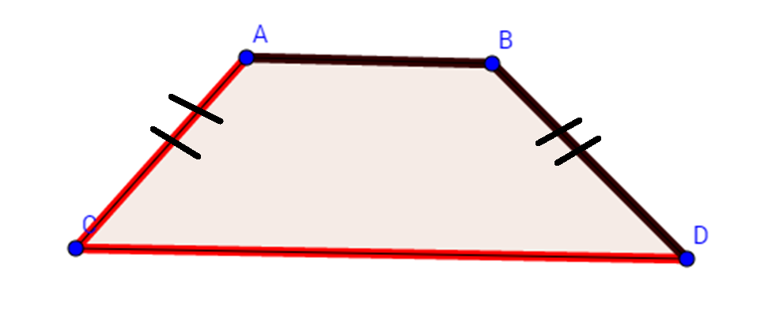
IMG09 | ver ultima columna | Recurso M5A | Ilustración | Contenido | MA_06_11_CO_REC260_IMG09n.png | 286 x 286 px | MA_06_11_CO_REC260_IMG09a.png | 500 x 500 px | Imagen de una circunferencia y una cuerda
IMG10 | ver ultima columna | Recurso M5A | Ilustración | Contenido | MA_06_11_CO_REC260_IMG10n.png | 286 x 286 px | MA_06_11_CO_REC260_IMG10a.png | 500 x 500 px | Circunferencia con su radio de color verde, su diametro de color azul , la cuerda de color morado y una recta secante de color rojo

